首页


 |  |  |  | 使用说明：
 |  |  |  | 1. 查看操作手册
 | 组合名称 | 蓝楹金股组合 |  | 2. 在sheet"输出"中记录当前报告期数据，并更新图表
 | Out-of-Sample | 2020-07-16
 | 股票数量 | 10支
 | 基点 | 1000
 | 更新周期 | 周
 | 更新时间 | 2021-08-23
 |  |  | 格式：2020/5/26

注意： | 每次更新请在更新记录（sheet）中记录

更新记录及操作手册
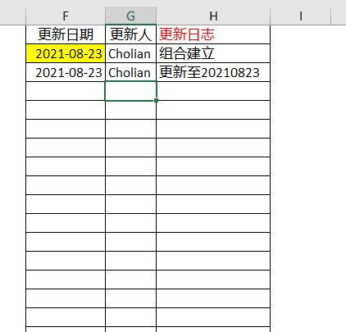

更新日期 | 更新人 | 更新日志
2021-08-23 | Cholian | 组合建立
2021-08-23 | Cholian | 更新至20210823 | 操作方法：
 |  |  | 1. 打开Jupyter文件

 |  |  | 2. 修改代码日期

 |  |  | 注意：例如今天是周六，20210717，start_date这里写上周五的时间，即20210709，end_date写本周五的时间，20210717

 |  |  | 3. 运行全部代码

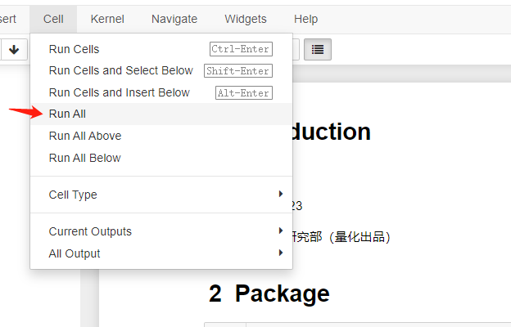

 |  |  |  | 全部运行完时间比较久，大概约10分钟，请耐心等待。

 |  |  | 4. 更新数据

 |  |  |  | 第一步，运行完代码之后，在“输出”一文件夹中会出现三个excel文件，分别对应该excel中三个sheet，将三个excel中的文件一一对应更新至表格中
 |  |  |  | 复制-粘贴（转置粘贴）

 |  |  |  | 第二步，更新该excel中的输出sheet，向下更新数据

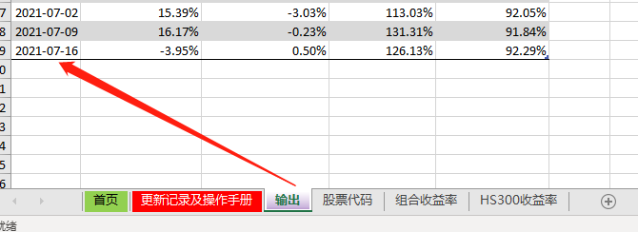

 |  |  |  | 第三步，更新记录日志

输出
Date | 组合每周收益率 | HS300每周收益率 | 组合累计收益 | HS300累计收益 | Out-of-Sample
2021-01-08 | 1.28% | 5.45% | 101.28% | 105.45%
2021-01-15 | 6.44% | -0.68% | 107.79% | 104.73%
2021-01-22 | -4.57% | 2.05% | 102.87% | 106.88%
2021-01-29 | -2.92% | -3.91% | 99.87% | 102.70%
蓝楹金股组合收益曲线
 | Out-of-Sample | 组合累计收益 | HS300累计收益
1/8/2021 |  | 101.28% | 105.45%
1/15/2021 |  | 107.79% | 104.73%
1/22/2021 |  | 102.87% | 106.88%
1/29/2021 |  | 99.87% | 102.70%
2/5/2021 |  | 106.27% | 105.23%
2/12/2021 |  | 106.27% | 105.23%
2/19/2021 |  | 100.15% | 104.70%
2/26/2021 |  | 94.80% | 96.69%
3/5/2021 |  | 95.88% | 95.35%
3/12/2021 |  | 92.76% | 93.24%
3/19/2021 |  | 93.20% | 90.71%
3/26/2021 |  | 94.82% | 91.28%
4/2/2021 |  | 95.64% | 93.51%
4/9/2021 |  | 93.47% | 91.22%
4/16/2021 |  | 96.96% | 89.97%
4/23/2021 |  | 94.26% | 93.04%
4/30/2021 |  | 94.34% | 92.83%
5/7/2021 |  | 92.93% | 90.51%
5/14/2021 |  | 93.99% | 92.59%
5/21/2021 |  | 97.87% | 93.01%
5/28/2021 |  | 98.90% | 96.40%
6/4/2021 |  | 102.94% | 95.69%
6/11/2021 |  | 101.74% | 94.65%
6/18/2021 |  | 104.96% | 92.44%
6/25/2021 |  | 101.28% | 94.92%
7/2/2021 |  | 107.51% | 92.05%
7/9/2021 | 1.5 | 114.46% | 91.84%
7/16/2021 |  | 112.66% | 92.29%
7/23/2021 |  | 112.99% | 92.19%
7/30/2021 |  | 112.84% | 87.16%
2021-02-05 | 6.41% | 2.46% | 106.27% | 105.23%
2021-02-12 | 0.00% | 0.00% | 106.27% | 105.23%
2021-02-19 | -5.75% | -0.50% | 100.15% | 104.70%
2021-02-26 | -5.35% | -7.65% | 94.80% | 96.69%
2021-03-05 | 1.15% | -1.39% | 95.88% | 95.35%
2021-03-12 | -3.26% | -2.21% | 92.76% | 93.24%
2021-03-19 | 0.48% | -2.71% | 93.20% | 90.71%
2021-03-26 | 1.74% | 0.62% | 94.82% | 91.28%
2021-04-02 | 0.87% | 2.45% | 95.64% | 93.51%
2021-04-09 | -2.27% | -2.45% | 93.47% | 91.22%
2021-04-16 | 3.73% | -1.37% | 96.96% | 89.97%
2021-04-23 | -2.78% | 3.41% | 94.26% | 93.04%
2021-04-30 | 0.09% | -0.23% | 94.34% | 92.83%
2021-05-07 | -1.50% | -2.49% | 92.93% | 90.51%
2021-05-14 | 1.15% | 2.29% | 93.99% | 92.59%
2021-05-21 | 4.12% | 0.46% | 97.87% | 93.01%
2021-05-28 | 1.06% | 3.64% | 98.90% | 96.40%
2021-06-04 | 4.08% | -0.73% | 102.94% | 95.69%
2021-06-11 | -1.17% | -1.09% | 101.74% | 94.65%
2021-06-18 | 3.17% | -2.34% | 104.96% | 92.44%
2021-06-25 | -3.51% | 2.69% | 101.28% | 94.92%
2021-07-02 | 6.16% | -3.03% | 107.51% | 92.05%
2021-07-09 | 6.47% | -0.23% | 114.46% | 91.84% | 1.5 | 这里的数字只是用来添加参考线的
2021-07-16 | -1.58% | 0.50% | 112.66% | 92.29%
2021-07-23 | 0.29% | -0.11% | 112.99% | 92.19%
2021-07-30 | -0.13% | -5.46% | 112.84% | 87.16%

